Hoja1

INFORME 0453-10-2026 | ADM-QUIMDES

I. DATOS DEL CLIENTE:

Razón Social | BARRA MARINA |  |  |  |  | Razón Comercial | BARRA MARINA
Dirección | AV. LOS CONQUISTADORES NRO. 1250 - URB. SANTA CRUZ-SAN ISIDRO |  |  |  |  | Teléfono 2
Ruc |  |  |  |  |  | Correo

II. DATOS DEL SERVICIO REALIZADO:

Servicio | GEL Y DESRATIZACION |  |  |  |  | Fecha del Servicio | 01/10/2026
Producto utilizado | - GEL INSECTICIDA - BLOQUES / CEBOS PARAFINADOS Y TRAMPAS DE MONITOREO - 01 PAR DE GUANTES TRANSPARENTES - 01 CUBREBOCAS |  |  |  |  | Encargado de Servicio

Método de aplicación | GEL Y DESRATIZACION |  |  |  |  | Área(s) tratada(s) | TODO EL LOCAL
Áreas No Tratadas
N° VISITA | 2DA VISITA

III. DESCRIPCION DE ACTIVIDADES:

RA: Residuos Alimenticios / RL: Residuos Líquidos / D: Desperdicios / PI: Problemas de Infraestructura / IR: Insectos y/o Roedores
Áreas y Observaciones | RA | RL | D | PI | IR | Descripcion y Acciones Preventivas / Correctivas |  | RECOMENDACIONES | Grado de Acción
TODO EL LOCAL |  |  |  |  |  | Durante la realización de la visita solicitada en las instalaciones del cliente BARRA MARINA, ubicadas en el distrito de SAN ISIDRO, se observaron las siguientes condiciones: A) Servicio de Aplicación de Gel: Se inició con la inspección general de las instalaciones, identificando puntos críticos y focos de atracción de plagas rastreras. Posteriormente, se procedió con la aplicación de gel insecticida en las áreas internas del local (cocina, almacén y zonas de servicio), siguiendo estrictamente las dosis y protocolos de seguridad establecidos. B) Servicio de Desratización (2da Visita): Se realizó la inspección y mantenimiento de los dispositivos y trampas de monitoreo instaladas en las áreas identificadas, con la finalidad de evaluar la presencia y actividad biológica de roedores. Durante la inspección se procedió al reemplazo y actualización de los cebos y de las fichas de control en los dispositivos, garantizando una correcta trazabilidad y un adecuado control operativo del programa de saneamiento. |  | 1. Se recomienda mantener la continuidad del control de plagas mediante la aplicación de gel y desratización con periodicidad MENSUAL, afin de eliminar fuentes de alimento y refugio. 2. Mantener adecuadas condiciones de orden y saneamiento en las áreas de almacenamiento y cocina, evitando la acumulación de residuos y materiales que puedan servir como refugio de plagas, así como no manipular las estaciones de monitoreo instaladas. 3. Infraestructura: Sellar las aberturas y rendijas en paredes/pisos con materiales adecuados para impedir refugios e ingreso de plagas. 4. Se recomienda mantener la verificación y actualización periódica de las fichas de control en los dispositivos de monitoreo para garantizar el adecuado seguimiento del programa. | OK/POSTERIOR

ESCALA DE VALORACION PARA LA CLASIFICACION DE PROBLEMAS OBSERVADOS

 |  | CLASE | POTENCIAL DE PROBLEMAS OBSERVADOS |  |  | GRADO DE ACCIÓN
 |  | A | Podría ocasionar la rápida atracción, refugio y propagación de insectos y/o roedores al interior del área ubicado ocasionando daños a la propiedad, insumos o incomodidad a los trabajadores y clientes. |  |  | INMEDIATO
 |  | B | Podría ocasionar las ligeras atracciones de insectos y roedores al área y lograr su propagación próximamente. |  |  | PRONTO
 |  | C | No se presenta zonas de riesgo, leves observaciones que se subsanan diariamente. |  |  | OK / POSTERIOR

IV- BENEFECIOS:

- Ayuda a cuidar la imagen de la empresa. - ⁠Evitas pérdidas económicas por daños a la infraestructura y alimentos. - ⁠Un negocio sin plagas brinda mayor confort a los clientes. - ⁠Evitas enfermedades a los clientes. - ⁠Evita multa y cierre de local. - ⁠Ayuda a cuidar la fidelidad de los clientes aumentando las ventas.

V. RECOMENDACIÓN GENERAL:

Se recomienda dar continuidad al programa integral de saneamiento de desinsectación y desratizacion con periodicidad MENSUAL, asegurando una gestión adecuada así como la limpieza y desinfección diaria de todas las áreas del establecimiento. Estas acciones permitirán garantizar condiciones óptimas de inocuidad , minimizar el riesgo sanitario y prevenir la proliferación de insectos rastreros.

VI. REGISTRO FOTOGRAFICO DE LA VISITA TECNICA
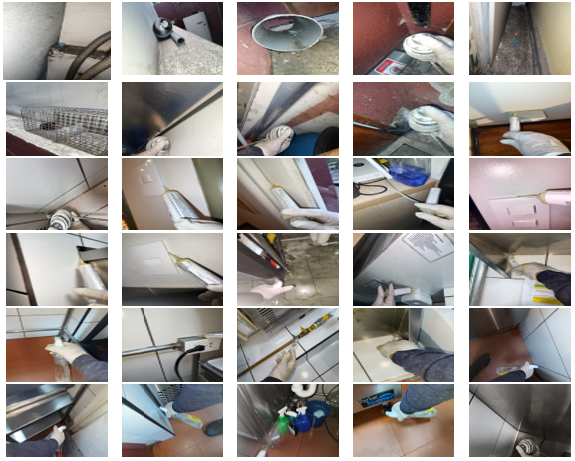
GEL Y DESRATIZACION

VIII. CONCLUSION:

Concluido el servicio de aplicacion de gel y desratizacion , las instalaciones presentan niveles adecuados de higiene y saneamiento , con superficies, pisos y paredes en condiciones óptimas. Estas condiciones constituyen un factor crítico para la prevención de plagas y el aseguramiento . Se recomienda mantener de manera continua las prácticas de limpieza y el plan de saneamiento ambiental implementado, a fin de sostener estas condiciones, fortalecer la seguridad sanitaria y garantizar el cumplimiento de la normativa vigente.

Atentamente

